INVOICE STAR SCHEMA
Sales Representative | Warehouse | Sales
PK SALES_REP_ID | PK WAREHOUSE_ID | PK Sales_Id
NAME | NAME
ACRONYM | ACRONYM | FK INVOICE_ID
DESCRIPTION | DESCRIPTION | 0
MANAGER | CITY | 0
 |  | 0
 |  | FK CUSTOMER_ID
 |  | FK PRODUCT_ID
 |  | FK WAREHOUSE_ID
 |  | FK SALES_DATE_ID
 |  | FK CUSTOMER_ID
Customer |  | FK SALES_REP_ID
PK CUSTOMER_ID | INVOICE | Quantity
NAME | PK INVOICE_ID | Price per item
ACRONYM | FK CUSTOMER_ID | Discount%
DESCRIPTION | FK SALE_ID
ADRESS | FK SALES_REP_ID
CITY | FK SALES_DATE_ID
STATE | FK PRODUCT_ID
 | FK WAREHOUSE_ID
 | FK PAYMENT METHOD_ID
 | QUANTITY
 | TOTAL
 | INVOICE_DT | Sales Date
 | DUE_DT | PK SALES_DATE_ID
Product | DELIVERY_DT | DATE
PK PRODUCT_ID |  | MONTH
NAME |  | QUARTER
ACRONYM | PAYMENT METHOD | YEAR
DESCRIPTION | PAYMENT METHOD_ID
BEVERAGE | METHOD
PACKAGE
PRICE
COST

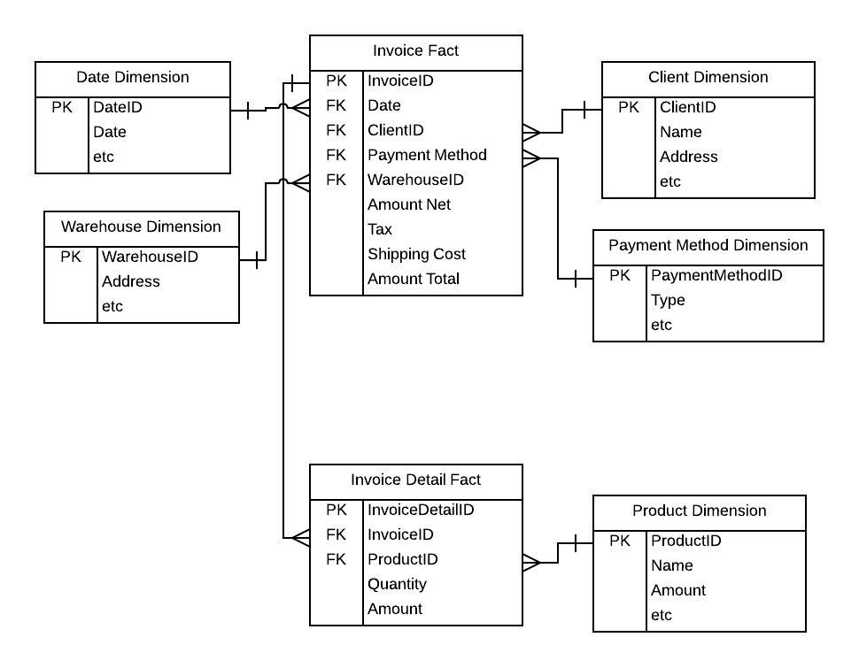
 | EXEMPLO

